Лист1
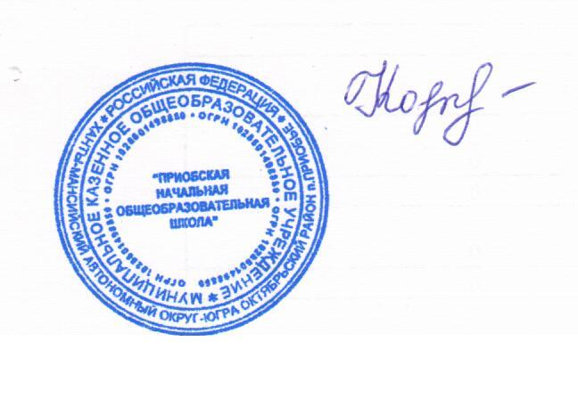

 |  | директор Н.В.Кочук

Школа | МБОУ Приобская НОШ |  |  | Отд./корп |  |  |  | День | 10.10.2022г
Прием пищи | Раздел | № рец. | Блюдо | Выход, г | Цена | Калорийность | Белки | Жиры | Углеводы
Завтрак | гор.блюдо | 106/08 | Каша манная молочная вязкая | 200/5 | 19.75 | 243.92 | 7.44 | 8.07 | 35.28
 | гор.напиток | 287/08 | Кофейный напиток с молоком(2 вариант) | 200 | 18.25 | 89.32 | 1.4 | 1.6 | 17.35
 |  | 368/08 | Бутерброд с мясн гастрономическими | 40 | 8.56 | 89.9 | 3.71 | 4.89 | 7.8
 |  |  |  |  | 46.56 | 423.14 | 12.55 | 14.56 | 60.43
Обед | закуска | 232/08 | Икра кабачковая | 50 | 1.58 | 78.64 | 1.36 | 5.22 | 7.36
 | гор.блюдо | 42/08 | Рассольник ленинградский | 250/10 | 19.28 | 149.6 | 5.03 | 11.03 | 32.28
 |  | 180/08 | Гуляш из говядины | 100 | 46.31 | 165.77 | 14.5 | 16.4 | 4.69
 | гарнир | 219/08 | Каша пшеная рассыпчатая | 150 | 32.15 | 263.81 | 8.73 | 5.43 | 45
 | напиток | 284/08 | Компотиз свежих фруктов | 200 | 20.15 | 104.07 | 0.25 | 0.25 | 25.35
 |  | к/т | Хлеб пшеничный | 40 | 4.73 | 92.8 | 3.04 | 0.6 | 19.44
 |  | к/т | Хлеб ржано-пшеничный | 30 | 1.65 | 54.3 | 1.96 | 0.36 | 10.26
 |  |  |  |  | 125.85 | 908.99 | 34.87 | 39.29 | 144.38

